Sheet1
Bug Title | Bug Priority | Description | Attachments
khi dẫn đến trang More Testing thì đường dẫn quay lại trang chức năng Web application Testing | Medium | 1. Tại màn hình Web Application Testing lăn chuột xuống giữa trang và nhấn vào chức năng More Testing - Đầu ra thực tế : Đường dẫn quay lại trang chức năng Web application Testing | 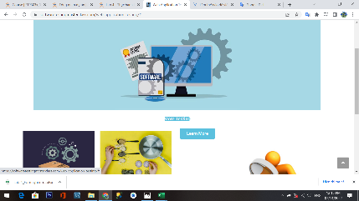 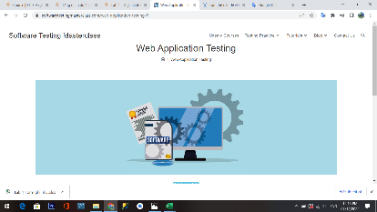
Khi dẫn đến trang Learn More thì đường dẫn quay lại trang chức năng Web application Testing | Medium | 1. Tại màn hình Web Application Testing lăn chuột xuống giữa trang và nhấn vào chức năng Learn More - Đầu ra thực tế : Đường dẫn quay lại trang chức năng Web application Testing | 
khi dẫn đến trang FREQUENTLY ASKED QUESTIONS thì đường dẫn quay lại trang Software Testing Masterclass | High | 1. Tại màn hình Software Testing Masterclass di chuột xuống dưới cùng và nhấn vào FREQUENTLY ASKED QUESTIONS - Đầu ra thực tế: đường dẫn quay lại trang Software Testing Masterclass | 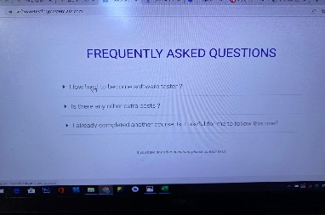
Khi dẫn đến trang Testing Practice thì trang chứa sai chức năng Mobile Testing Bug Bounty thành Mobile Testing Bug Hunt và thiếu chức năng Test Assignment 1 | High | 1. Tại màn hình di chuột nhấn vào chức năng Testing Practice - Đầu ra thực tế: khi dẫn đến trang Testing Practice chứa sai chức năng Mobile Testing Bug Bounty thành Mobile Testing Bug Hunt và thiếu chức năng Test Assignment 1 | 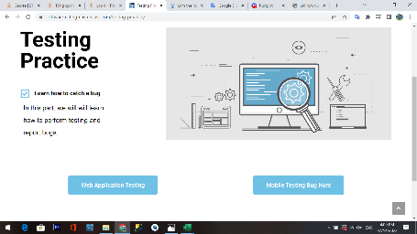
Khi dẫn đến trang Tutorials có chứa nhiều hơn 2 chức năng mặc định | High | 1. Tại màn hình di chuột và nhấn vào chức năng Tutorials - Đầu ra thực tế: Khi dẫn đến trang Tutorials có chứa nhiều hơn 2 chức năng mặc định (Software Testing Q&A và SQL For Beginners) | 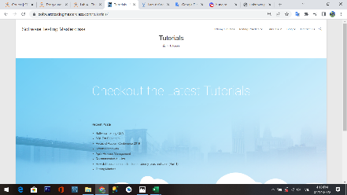
Khi dẫn đến trang Software Testing Q&A hiển thị sai tiêu đề của trang | Medium | 1. Tại danh sách thả xuống Tutorials di chuột và nhấn vào chức năng Software Testing Q&A - Đầu ra thực tế: Khi dẫn đến trang Software Testing Q&A hiển thị sai tiêu đề của trang thành Blog | 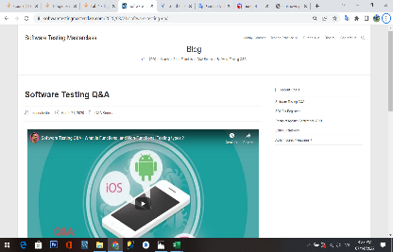
Khi dẫn đến trang SQL For Beginners hiển thị sai tiêu đề của trang | Medium | 1. Tại danh sách thả xuống Tutorials di chuột và nhấn vào chức năng SQL For Beginners - Đầu ra thực tế: Khi dẫn đến trang SQL For Beginners hiển thị sai tiêu đề của trang thành Blog | 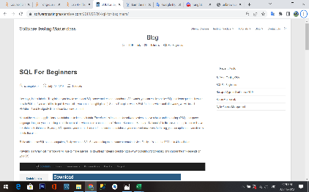
Khi dẫn đến trang Blog hiển thị dư các chức năng và không theo thứ tự như danh sách thả xuống | Medium | 1. Tại màn hình di chuột và nhấn vào chức năng Blog - Đầu ra thực tế: Khi dẫn đến trang Blog hiển thị dư các chức năng và không theo thứ tự như danh sách thả xuống | 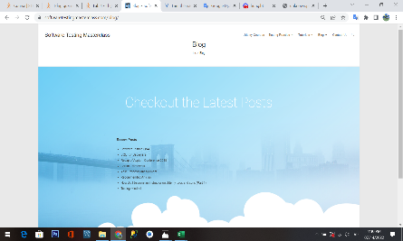
khi thu nhỏ màn hình phần menu hiển thị dư các chức năng | Medium | 1. Tại màn hình nhấn vào nơi thu nhỏ màn hình - Đầu ra thực tế: phần menu hiển thị dư các chức năng | 